Акустика
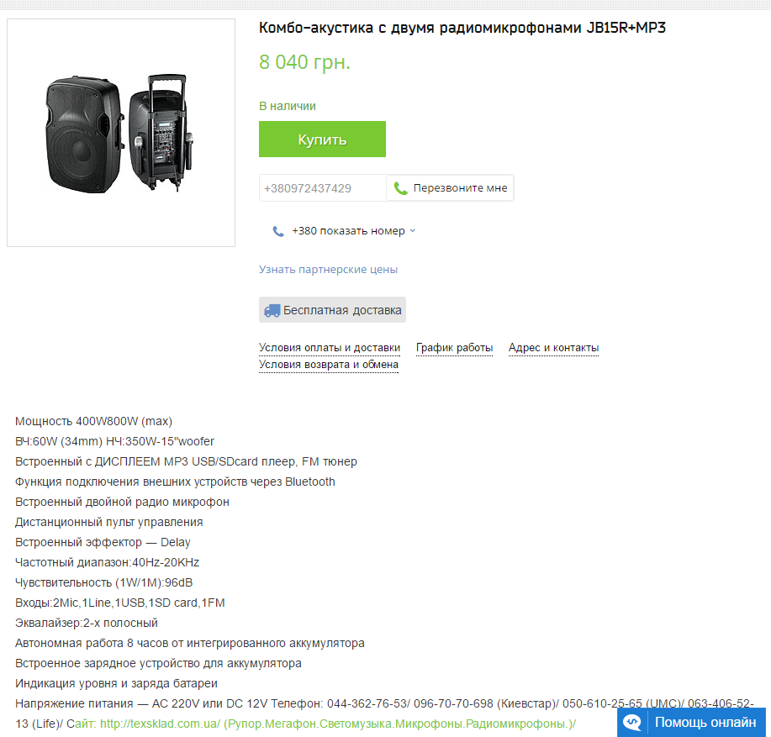
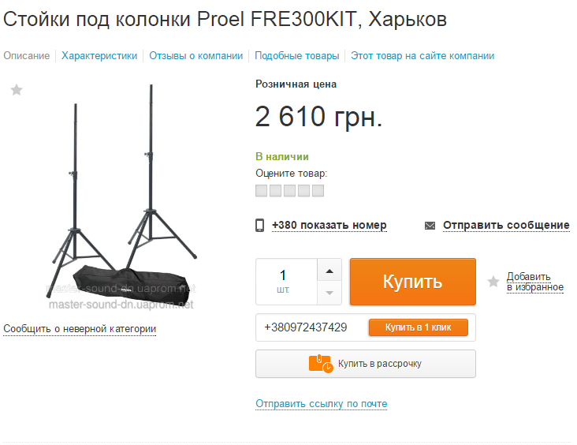

 | http://prom.ua/p31755195-stojki-pod-kolonki.html
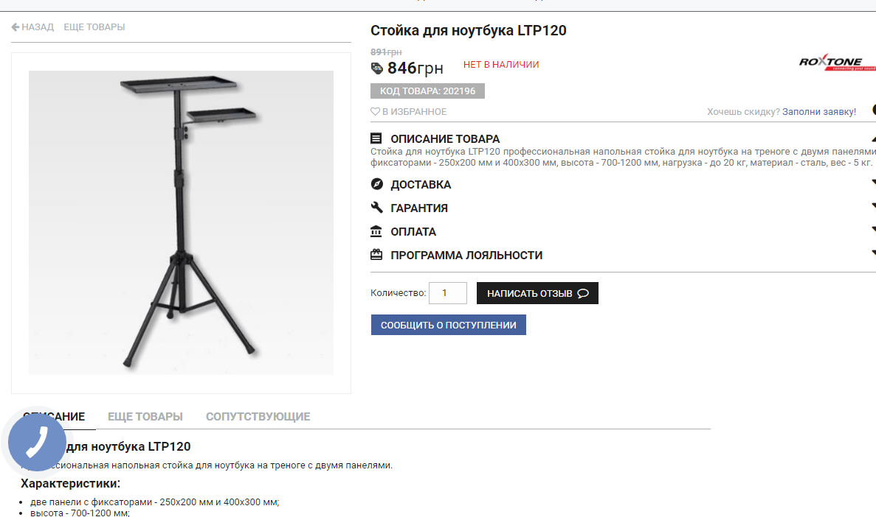

http://texsklad.com.ua/p230096807-kombo-akustika-dvumya.html
http://texsklad.com.ua/g4248756-akustika-akkumulyatore-radiomikrofonom/page_2

 | http://luxpro.com.ua/p16672-stoyka_dlya_noutbuka_ltp120

Проектор
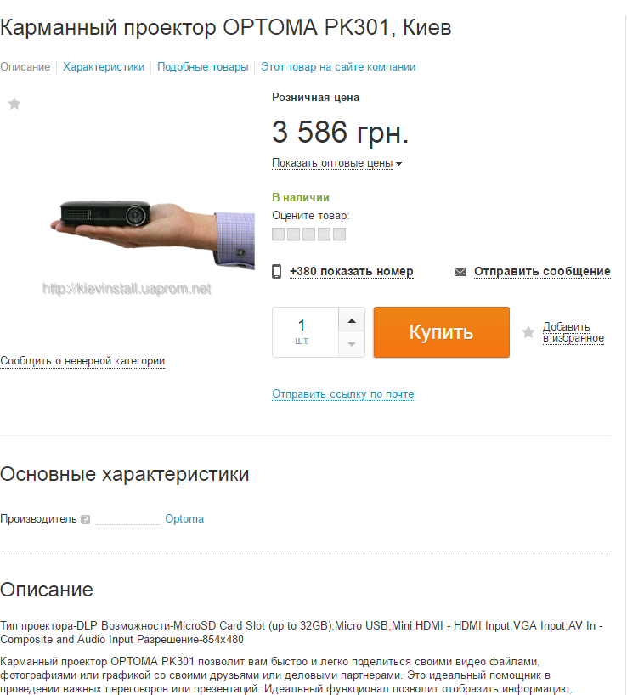
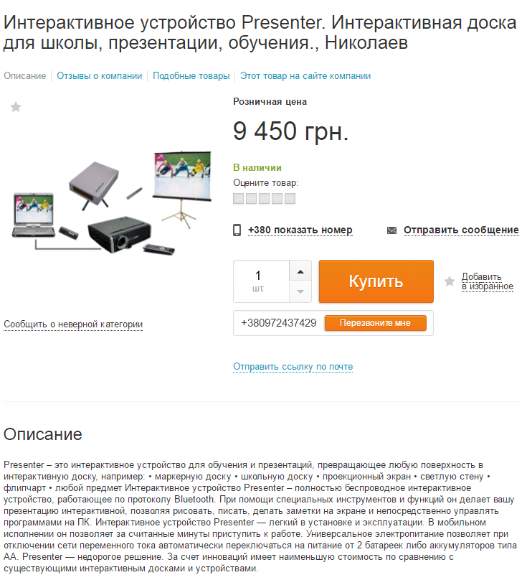

http://prom.ua/p9513672-karmannyj-proektor-optoma.html | http://prom.ua/p224186433-interaktivnoe-ustrojstvo-presenter.html

Спорт
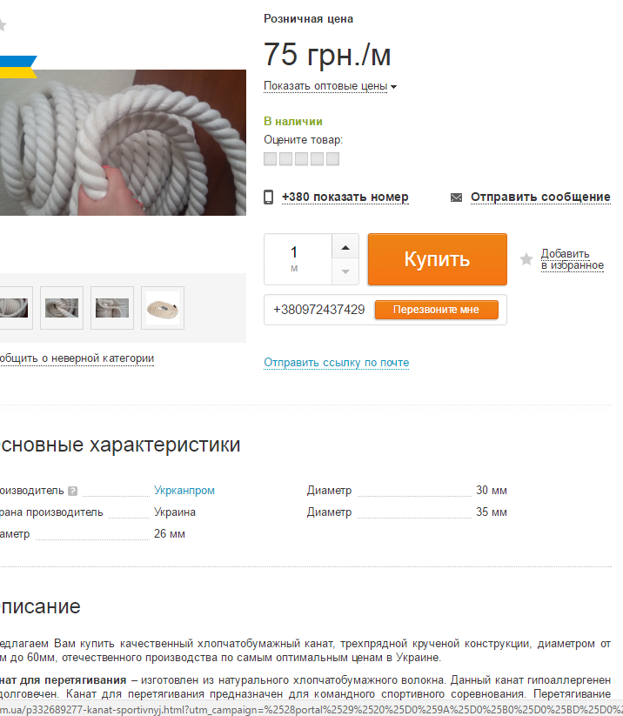

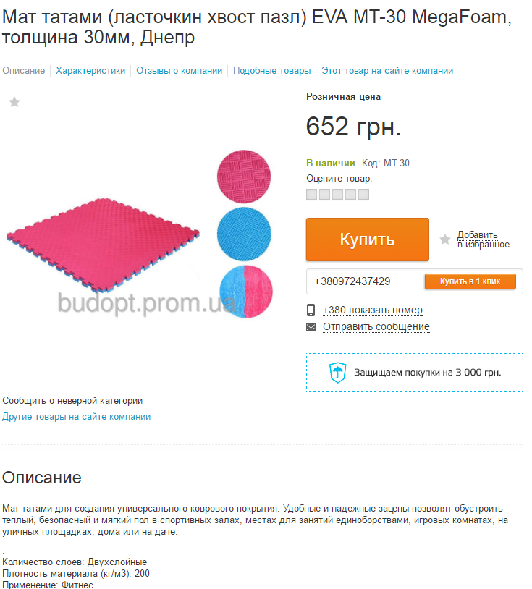

 | http://prom.ua/p364682393-mat-tatami-lastochkin.html?utm_campaign=%2528portal%2529%2520%25D0%259C%25D0%25B0%25D1%2582%2520%25D1%2582%25D0%25B0%25D1%2582%25D0%25B0%25D0%25BC%25D0%25B8%2520%2528%25D0%25BB%25D0%25B0%25D1%2581%25D1%2582%25D0%25BE%25D1%2587%25D0%25BA%25D0%25B8%25D0%25BD%2520%25D1%2585%25D0%25B2%25D0%25BE%25D1%2581%25D1%2582%2520%25D0%25BF%25D0%25B0%25D0%25B7%25D0%25BB%2529&utm_content=%2528364682393%2529%2520%25D0%259C%25D0%25B0%25D1%2582%2520%25D1%2582%25D0%25B0%25D1%2582%25D0%25B0%25D0%25BC%25D0%25B8%2520%2528%25D0%25BB%25D0%25B0%25D1%2581%25D1%2582%25D0%25BE%25D1%2587%25D0%25BA%25D0%25B8%25D0%25BD%2520%25D1%2585%25D0%25B2%25D0%25BE%25D1%2581%25D1%2582%2520%25D0%25BF%25D0%25B0%25D0%25B7%25D0%25BB%2529%2520EVA%2520MT-30%2520MegaFoam%252C%2520%25D1%2582%25D0%25BE%25D0%25BB%25D1%2589%25D0%25B8%25D0%25BD%25D0%25B0%252030%25D0%25BC%25D0%25BC&utm_source=prom.ua_context_prosale&utm_medium=%2528200304%2529%2520%25D1%2581%25D0%25BF%25D0%25BE%25D1%2580%25D1%2582%25D0%25B8%25D0%25B2%25D0%25BD%25D1%258B%25D0%25B5%2520%25D0%25BC%25D0%25B0%25D1%2582%25D1%258B

http://prom.ua/p332689277-kanat-sportivnyj.html?utm_campaign=%2528portal%2529%2520%25D0%259A%25D0%25B0%25D0%25BD%25D0%25B0%25D1%2582%2520%25D1%2581%25D0%25BF%25D0%25BE%25D1%2580%25D1%2582%25D0%25B8%25D0%25B2%25D0%25BD%25D1%258B%25D0%25B9%252030%2520%25D0%25BC%25D0%25BC.&utm_content=%2528332689277%2529%2520%25D0%259A%25D0%25B0%25D0%25BD%25D0%25B0%25D1%2582%2520%25D1%2581%25D0%25BF%25D0%25BE%25D1%2580%25D1%2582%25D0%25B8%25D0%25B2%25D0%25BD%25D1%258B%25D0%25B9%252030%2520%25D0%25BC%25D0%25BC.&utm_source=prom.ua_context_prosale&utm_medium=%2528130728%2529%2520%25D0%25BA%25D0%25B0%25D0%25BD%25D0%25B0%25D1%2582%25D1%258B

Палатка
